Gráficos outubro 2024
Evolução VBP Rondônia - 2015 - 2024
Valor Bruto da Produção Agropecuária - Rondônia, 2024
Participação %

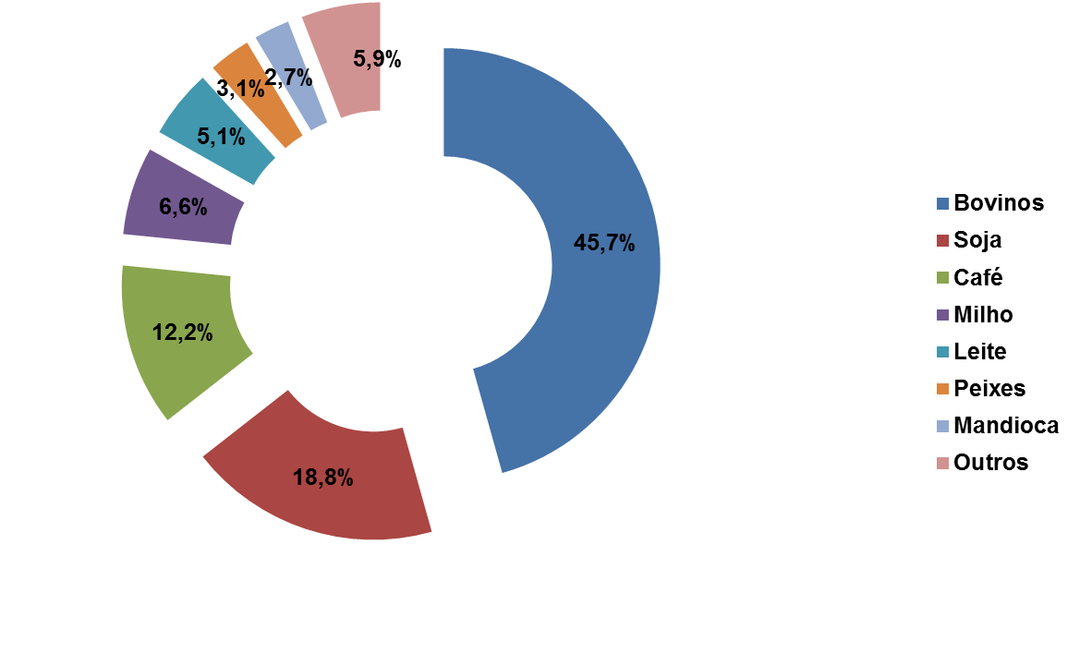
 |  | R$ 1,000,000.00
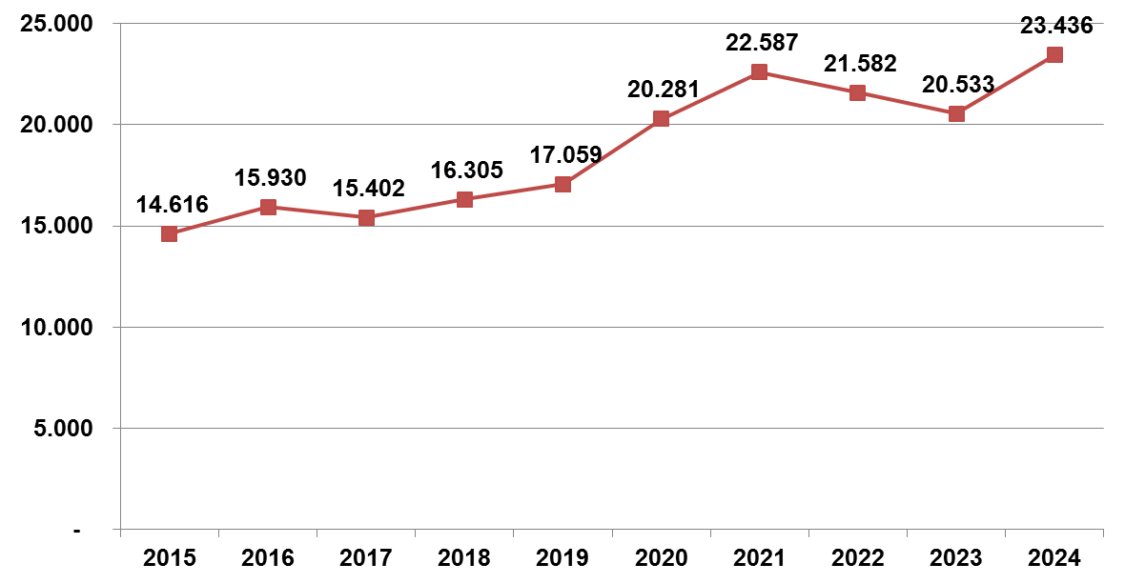

 | Elaboração: SPAT/TT/Embrapa Rondônia
 | Outubro 2024

